≪必読≫入会申込について
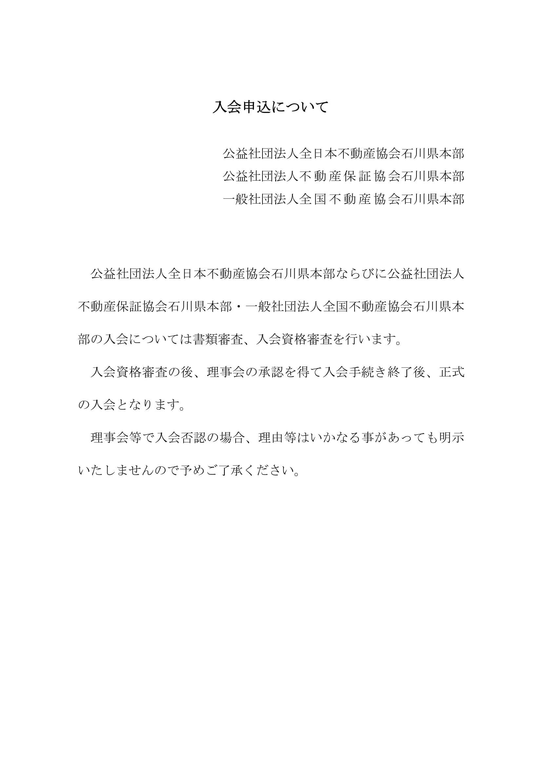

提出書類一覧
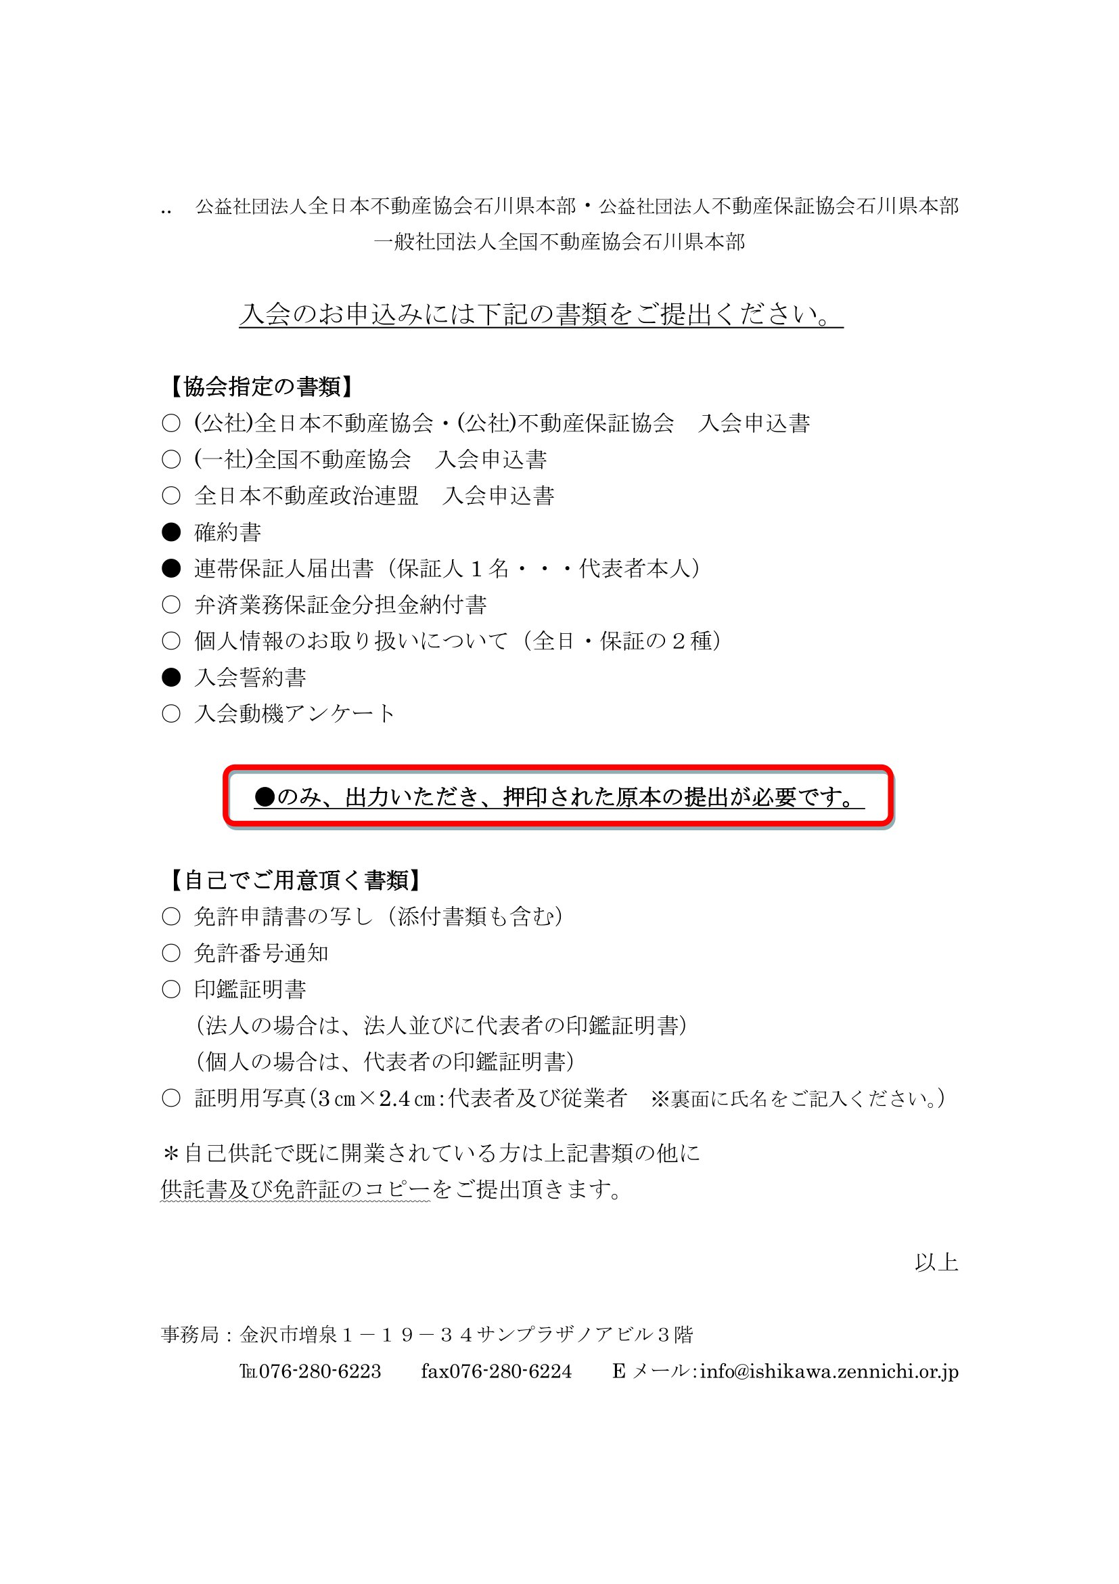

③連帯保証人届出書
公益社団法人 不動産保証協会 御中
連 帯 保 証 人 届 出 書
 |  |  |  |  |  |  |  |  |  |  |  |  |  | 保証します。また、同宅地建物取引業者の代表者を退任し、新任の代表者による連帯
 |  |  |  |  |  |  |  |  |  |  |  |  |  | 保証書の提出があった場合でも、代表者在任中の取引に関する還付充当金の納付は
貴協会の定款・諸規則並びに宅地建物取引業法等の諸法令を遵守することを約束し、 |  |  |  |  |  |  |  |  |  |  |  |  |  | 新任の代表者とともに連帯して保証します。なお、同宅地建物取引業者の代表者を
連帯保証人とともに下記に連署の上ここにお届けいたします。 |  |  |  |  |  |  |  |  |  |  |  |  |  | 退任した場合でも、新任の代表者による連帯保証書の提出がない場合には、代表者を

なお、連帯保証人が破産手続開始の決定を受けたとき、又は死亡したときは、新たな |  |  |  |  |  |  |  |  |  |  |  |  |  | 退任した後の取引に関する還付充当金の納付についても、連帯して保証します。

連帯保証人を立て、速やかに貴会に対し新たな連帯保証書を提出いたします。 |  |  |  |  |  |  |  |  |  |  |  |  |  | 代表者以外の第三者保証人の保証期間については、原則として本連帯保証書提出の

令和 | 0 | 年 | 0 |  | 月 | 0 |  | 日 |  |  |  |  |  | 日から5年間とし、その期間内に申出のあった債権について、貴協会が認証したこと

免許番号 |  |  |  | 石川県知事 |  |  |  |  | （ | 0 | ） | 0 | 号 | による還付充当金の納付を連帯して保証します。

主たる事務所 所在地 |  |  |  | 〒 | 0 |  | ― | 0

 |  |  |  | 0
 |  |  |  |  |  |  |  |  |  |  |  |  |  | （自署・捺印の上、発行後3ヶ月以内の印鑑証明書を添付のこと。）

商号 |  |  |  | 0 |  |  |  |  |  |  |  |  |  | 令和 | 0 | 年 | 0 | 月 | 0 |  | 日

代表者氏名 |  |  |  | 0 |  |  |  |  |  |  |  |  |  | 連帯保証人 （代表者） |  |  | 本籍

 |  |  |  |  |  |  |  |  |  |  |  |  |  |  |  |  | 住所 |  |  | 0

連 帯 保 証 書

 |  |  |  |  |  |  |  |  |  |  |  |  |  |  |  |  | 氏名 |  |  |  |  |  |  |  |  |  |  |  |  | ㊞（実印）

 |  |  |  |  |  |  |  |  |  |  |  |  |  |  |  |  | 生年月日
１ 私は、宅地建物取引業法第64条の8の規定により、上記の宅地建物取引業者に対する |  |  |  |  |  |  |  |  |  |  |  |  |  |  |  |  |  |  |  | ▼選択 |  | 0 |  | 年 | 0 | 月 | 0 | 日 | 生

宅地建物取引に関連した債権について、取引の相手方等の申出に基づき、貴協会の |  |  |  |  |  |  |  |  |  |  |  |  |  |  |  |  | 電話番号
 |  |  |  |  |  |  |  |  |  |  |  |  |  |  |  |  |  |  |  | 0 |  |  | ― | 0 |  | ― | 0

供託した弁済業務保証金から弁済を受けることができる額を貴協会が認証し、
 |  |  |  |  |  |  |  |  |  |  |  |  |  |  |  |  | 極度額
 |  |  |  |  |  |  |  |  |  |  |  |  |  |  |  |  |  |  |  |  |  |  |  |  |  |  |  |  | 円
取引の相手方等に弁済業務保証金が還付された場合は、その還付額と同額の

還付充当金を貴協会に納付することを上記の宅地建物取引業者と連帯して保証します。
 |  |  |  |  |  |  |  |  |  |  |  |  |  | 連帯保証人 （第三者） |  |  | 本籍

なお、私は上記の宅地建物取引業者より財産および収支の状況等民法第465条の10

 |  |  |  |  |  |  |  |  |  |  |  |  |  |  |  |  | 住所
第1項所定の事項について正確な情報提供を受けた上で、本連帯保証書を差し入れる

印
ことを表明します。 |  |  |  |  |  |  |  |  |  |  |  |  |  |  |  |  | 氏名

２ 私が、本連帯保証書に基づき負担する債務の極度額は、記名押印欄中「極度額」の
 |  |  |  |  |  |  |  |  |  |  |  |  |  |  |  |  | 職業

欄記載の金額とします。但し、上記宅地建物取引業者が新たに支店を設置した場合、

 |  |  |  |  |  |  |  |  |  |  |  |  |  |  |  |  | 生年月日
又は宅地建物取引業法第25条第2項の政令で定める営業保証金の額が増加となった |  |  |  |  |  |  |  |  |  |  |  |  |  |  |  |  |  |  |  |  |  |  |  | 年 |  | 月 |  | 日 | 生

場合は、その上限額を極度額とする新たな連帯保証書を速やかに差し入れることを |  |  |  |  |  |  |  |  |  |  |  |  |  |  |  |  | 電話番号
 |  |  |  |  |  |  |  |  |  |  |  |  |  |  |  |  |  |  |  |  |  |  | ― |  |  | ―

誓約します。
 |  |  |  |  |  |  |  |  |  |  |  |  |  |  |  |  | 極度額
 |  |  |  |  |  |  |  |  |  |  |  |  |  |  |  |  |  |  |  |  |  |  |  |  |  |  |  |  | 円
３ 本連帯保証書に基づく保証期間は、上記の宅地建物取引業者の代表者が保証人の

 |  |  |  |  |  |  |  |  |  |  |  |  |  | 本部名 |  | 石川県本部 |  |  | 入会日 |  |  |  | 0 |  |  | 統一コード |  |  | 0
場合、入会日より退会に伴う公告に定める認証申出の期限までとし、その期間内に

申出のあった債権について貴協会が認証したことによる還付充当金の納付を連帯して

